Prog. II A
 |  |  | Hola Mundo GitHub | VS+GitHub+Trello | Login
Numero | Equipo | Integrantes | Tarea 1 (5pts) | Tarea 2 (5pts) | Tarea 3 (10pts)
1 | Null | jhon brayan calderon garcia | 5 | 5
 | Trello: Equipo 1 | Pardo Sandi Francis | 5 | 5
 |  | Pablo Ariel Urquidi Lara | 5 | 5
 |  | JUAN PABLO RODRIGUEZ HERMOSA | 5 | 5
2 |  | Ronaldo Sandoval Zambrana | 5 | 5
3 | En una relación estable con mi PC | Valeria Delgadillo Escobar | 5 | 5
 |  | Fabricio Crespo | 5 | 5
4 |  | Marcelo Rocha | 0 | 0
5 |  | ERICK SEBASTIAN URQUIZA MENDOZA | 5 | 5
 |  | PABLO ANDRES CARVAJAL ALVAREZ | 5 | 5
 |  | JUAN MANUEL VILLCA CONDORI | 5 | 5
6 |  | David Antonio Espada Silva | 0 | 0
7 | Engineer | Francis Andres Pardo Sandi | 5 | 0
8 | Alpha Lobo | Jose Fernando Quiroga Lema | 5 | 5
 |  | Fabricio Tejada Lafuente | 5 | 5
9 | Crtl + Shift + N | Alejandro Torrez | 5 | 5
 |  | Lucas Oropeza | 5 | 5
10 |  | Kelvin Jhosimar Perez | 0 | 0
12 |  | Charly Jimenez | 5 | 5
 |  | Dayler Quispe Salvatierra | 5 | 5
13 |  | Marco Ledezma | 5 | 0
 |  | Erick Barrera Alarcon | 5 | 0

Planificar:
 | Clases
 | 1 | 2020-11-20
 | 2 | 2020-11-23
 | 3 | 2020-11-25
 | 4 | 2020-11-27
 | 5 | 2020-11-30
 | 6 | 2020-12-02 |  |  |  |  | Lista de tareas seugerida
 | 7 | 2020-12-04
 | 8 | 2020-12-07 |  |  |  |  | Crear proy en blanco
 | 9 | 2020-12-09 |  |  |  |  | Buscar informacion de como subir al repositorio
 | 10 | 2020-12-11 |  |  |  |  | Subir proyecto
 | 11 | 2020-12-14 |  |  |  |  | Maquetacion del Login
 | 12 | 2020-12-16 |  |  |  |  | Agregar eventos
 | 13 | 2020-12-18 |  |  |  |  | Crear un super usuario en archivo de texto
 |  |  |  |  |  |  | Metodo para verificar y crear archivo de texto
 |  |  |  |  |  |  | Probar el login
 |  |  |  |  |  |  | Subir a GitHub
 |  |  |  |  |  |  | El resposable subira la tarea a teams
Historias de usuario: |  |  |  |  |  |  | Tareas de Trello
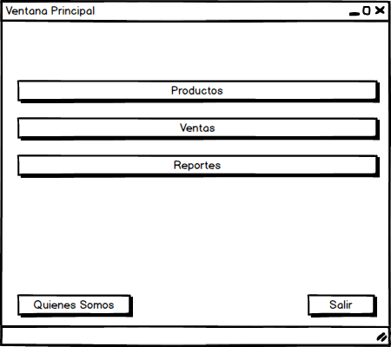
 | Nro: | 1
 | Titulo: | Login
 | Como cliente quiero que los usuarios del programa ingresen mediante un inicio de
 | sesion ingresando su usuario y contraseña para que cada usuario tenga acceso
 | a las partes del programa a los cuales puede acceder por temas de seguridad.

 | Nro: | 2
 | Titulo: | Ventana Principal
 | Como usuario final requiero que si los datos del login estan correctos se muestre una
 | ventana principal para mostrar las opciones que tiene el programa de forma centralizada.

 | Nro: | 3
 | Titulo: | Quienes Somos
 | Como gerente del equipo se requiere al presionar el boton de quienes somos, se pueda
 | mostrar los datos detallados del equipo (logo, pagina web, datos de los integrantes)
 | para fortalecer la imagen institucional del equipo.

 | Nro: | 4
 | Titulo: | Salir
 | Como usuario final requiero tener la opcion de salir del programa mediante un cuadro de
 | dialogo (Realmente deseas salir? Si/No) para confirmar la salida del programa.

 | Nro: | 5 |  |  | Se debe realizar una maqueta para determinar la forma en como se va a mostrar
 | Titulo: | CRUD de productos |  |  | las opciones del CRUD
 | Como usuario final al presionar productos se debe mostrar una ventana con las operaciones |  |  |  | Solo interfaz de usuario
 | CRUD de los productos para elegir la opcion requerida de forma facil.

 | Nro: | 6 |  |  | Datos a almacenar del producto:
 | Titulo: | Agregar un Producto |  |  | id,nombre,codigo de barra,precio compra,precio de venta, cantidad del producto
 | Como usuario final requiero poder agregar un nuevo producto para registrar los datos del |  |  |  | id es un numero entero correlativo para identificar como unico un producto
 | producto. |  |  |  | codigo de barra es opcional
 |  |  |  |  | precios son en bolivianos y don decimales de maximo 2 decimales de ser necesario redondear
 |  |  |  |  | cantidad del producto es un numero entero igual o mayor a cero
 | Nro: | 7
 | Titulo: | Mostrar lista de productos |  |  | Mostrar los propductos en un DataGrid
 | Como usuario final requiero ver la lista de productos en la ventana de productos para
 | ver los productos actuales.

 | Nro: | 8 |  |  | Datos que se pueden modificar del producto:
 | Titulo: | Modificar datos de producto |  |  | nombre, codigo barra, precio compra, precio de venta, cantidad de producto
 | Como usuario quiero elegir un producto y modificar los datos de ese producto para actualizar
 | los datos.

 | Nro: | 9
 | Titulo: | Eliminar producto |  |  | Verificar que exista el producto y si existe confirmar su eliminacion.
 | Como usuario quiero elegir un producto y eliminarlo para quitar el producto de la lista
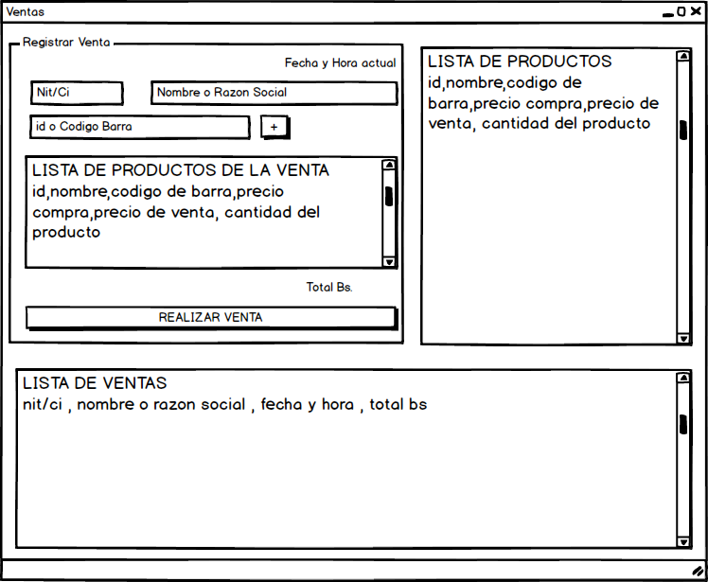
 | actual de productos.

 | Nro: | 10
 | Titulo: | Gestion de ventas |  |  | Solo interfaz de usuario
 | Como usuario requiero poder ver las opciones de ventas para gestionar las ventas. |  |  |  | Una interfaz que tenga la opcion de venta y ver el listado de ventas.

 | Nro: | 11 |  |  | Opcional mostrar la lista de productos para
 | Titulo: | Registro de venta |  |  | que el usuario puede insertar alguno.
 | Como usuario quiero un formulario para el registro de la venta.

 | Nro: | 12
 | Titulo: | Mostrar lista de venta
 | Como usuario requiero poder ver la lista de ventas para tener una idea de la cantidad de ventas
 | realizadas.

 | Nro: | 13
 | Titulo: | Reporte de ventas
 | Como usuario quiero poder ver la lista de ventas y la suma de los totales para poder controlar
 | las ventas.

 | Nro: | 14
 | Titulo: | CRUD DE usuarios
 | Como usuario deseo poder crear y ver la lista de usuarios para gestionar a los usuarios del
 | programa.

 | Defensa del proyecto:

 | Requisito es haber concluido con el proyecto.

 | Presentacion (maximo 25 minutos)
 |  | Caratula | Formato Univalle, lista de integrantes con los nombres completos
 |  | Indice | Indice de la presentacion
 |  | Introduccion | Presentar un resumen corto de la aplicacion y el proceso de desarrollo de la aplicacion.
 |  | Marco Teorico | Especificar de forma resumida las herramientas usadas en la construccion de la app ejemplo: poo, visual estudio, c#, arhivo texto
 |  | Marco Practico | Especificar de forma resumida como se ha construido la aplicacion.
 |  | Demostracion | Mostrar como funciona la app (al vivo o en un video)
 |  | Conclusiones | Conclusiones de la app y el proceso de construccion de la app.
 |  | Dispositiva de cierre

 | A entregar:
 |  | Presentacion
 |  | Codigo fuente comprimido
 |  | Link de github del proyecto
 |  | Instalador de la aplicacion

 | Evaluacion : | 40 pts. |  |  |  | Puntos

 |  | Cumple con la estructura de la presentacion |  |  |  | 5
 |  | La presentación esta correctamente redactada (clara y entendible sin errores ortograficos) |  |  |  | 5
 |  | Demostracion correcta |  |  |  | 10
 |  | La aplicacion cumple con todas las historias de usuario correctamente |  |  |  | 10
 |  | Exposicion de la presentacion (organizacion , la forma de exposicion respetar tiempo, oratoria, etc) |  |  |  | 5
 |  | Se entrego todo lo requerido |  |  |  | 5
 |  |  |  |  | Total | 40

